carta GANTT
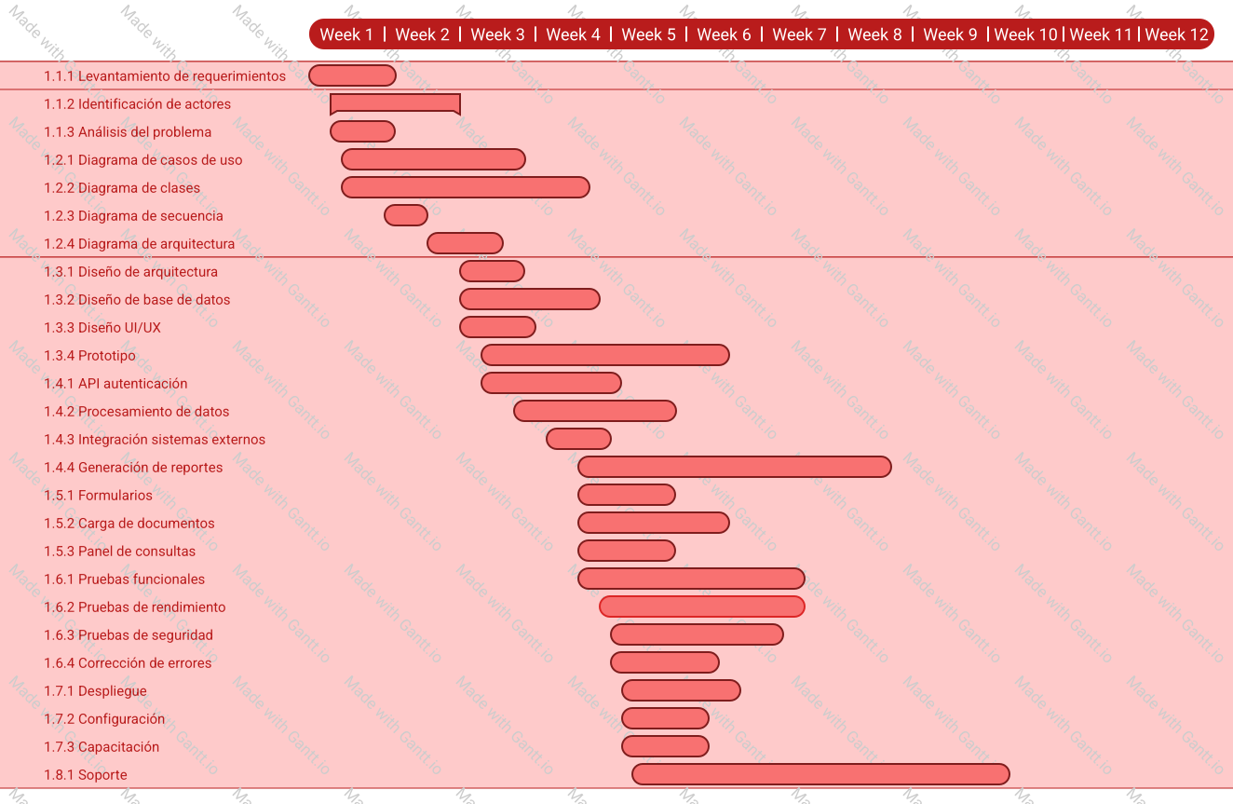
ID | Fase | Paquete de Trabajo | Entregable | Duración (Días) | Dependencia | Semana Inicio | Semana Fin | Responsable Sugerido
2026-01-01 | Análisis | 1.1.1 Levantamiento de requerimientos | Lista de necesidades | 5 | - | Semana 1 | Semana 1 | Gianluca (PO)
2026-01-01 | Análisis | 1.1.2 Identificación de actores | Matriz de Actores | 2 | 1.1.2001 | Semana 2 | Semana 2 | Gianluca (PO)
2026-01-01 | Análisis | 1.1.3 Análisis del problema | Diagnóstico de procesos | 3 | 1.1.2002 | Semana 2 | Semana 2 | Almendra (PM)
2026-01-01 | Análisis | 1.1.4 Documentación ERS | Documento IEEE 830 | 5 | 1.1.2003 | Semana 3 | Semana 3 | Josefa (SM)
2026-02-01 | Diagramas | 1.2.1 Diagrama de casos de uso | Diagramas de Interacción | 3 | 1.1.2004 | Semana 4 | Semana 4 | Gianluca (PO)
2026-02-01 | Diagramas | 1.2.2 Diagrama de clases | Modelo estático | 2 | 1.2.2001 | Semana 5 | Semana 5 | Josefa (SM)
2026-02-01 | Diagramas | 1.2.3 Diagrama de secuencia | Flujo de procesos | 2 | 1.2.2002 | Semana 5 | Semana 5 | Equipo Dev
2026-02-01 | Diagramas | 1.2.4 Diagrama de arquitectura | Esquema lógico | 2 | 1.2.2003 | Semana 6 | Semana 6 | Almendra (PM)
2026-03-01 | Diseño | 1.3.1 Diseño de arquitectura | Documento técnico | 4 | 1.2.2004 | Semana 7 | Semana 7 | Equipo Dev
2026-03-01 | Diseño | 1.3.2 Diseño de base de datos | Modelo Entidad-Relación | 4 | 1.3.2001 | Semana 8 | Semana 8 | Equipo Dev
2026-03-01 | Diseño | 1.3.3 Diseño UI/UX | Maquetas de navegación | 5 | 1.3.2002 | Semana 9 | Semana 9 | Equipo Dev
2026-03-01 | Diseño | 1.3.4 Prototipo | Mockups funcionales | 5 | 1.3.2003 | Semana 10 | Semana 10 | Equipo Dev
2026-04-01 | Desarrollo Backend | 1.4.1 API autenticación | Módulo de Seguridad | 10 | 1.3.2004 | Semana 11 | Semana 12 | Equipo Dev
2026-04-01 | Desarrollo Backend | 1.4.2 Procesamiento de datos | Lógica de Aduanas | 15 | 1.4.2001 | Semana 13 | Semana 15 | Equipo Dev
2026-04-01 | Desarrollo Backend | 1.4.3 Integración sistemas externos | Conexión PDI/SNA/SAG | 15 | 1.4.2002 | Semana 16 | Semana 18 | Equipo Dev
2026-04-01 | Desarrollo Backend | 1.4.4 Generación de reportes | Motor PDF/Excel | 7 | 1.4.2003 | Semana 19 | Semana 19 | Equipo Dev
2026-05-01 | Desarrollo Frontend | 1.5.1 Formularios | Interfaz de usuario | 12 | 1.4.2001 | Semana 11 | Semana 13 | Equipo Dev
2026-05-01 | Desarrollo Frontend | 1.5.2 Carga de documentos | Módulo de archivos | 8 | 1.5.2001 | Semana 14 | Semana 15 | Equipo Dev
2026-05-01 | Desarrollo Frontend | 1.5.3 Panel de consultas | Dashboard | 10 | 1.5.2002 | Semana 16 | Semana 17 | Equipo Dev
2026-06-01 | Pruebas | 1.6.1 Pruebas funcionales | Informe de errores | 5 | 1.4.4, 1.5.3 | Semana 18 | Semana 18 | Elliot (QA)
2026-06-01 | Pruebas | 1.6.2 Pruebas de rendimiento | Test de carga | 4 | 1.6.2001 | Semana 19 | Semana 19 | Elliot (QA)
2026-06-01 | Pruebas | 1.6.3 Pruebas de seguridad | Auditoría | 4 | 1.6.2002 | Semana 19 | Semana 19 | Elliot (QA)
2026-06-01 | Pruebas | 1.6.4 Corrección de errores | Software depurado | 5 | 1.6.2003 | Semana 20 | Semana 20 | Equipo Dev
2026-07-01 | Implementación | 1.7.1 Despliegue | Servidor en producción | 3 | 1.6.2004 | Semana 21 | Semana 21 | Almendra (PM)
2026-07-01 | Implementación | 1.7.2 Configuración | Ajustes finales | 2 | 1.7.2001 | Semana 21 | Semana 21 | Josefa (SM)
2026-07-01 | Implementación | 1.7.3 Capacitación | Manual de usuario | 5 | 1.7.2002 | Semana 22 | Semana 22 | Josefa (SM)
2026-08-01 | Mantenimiento | 1.8.1 Soporte | Mesa de ayuda | 30 | 1.7.2003 | Semana 22 | Continuo | Equipo Soporte

